Munka1
Teszt | Teszteset | Elvárt eredmény | Kapott eredmény
Regisztráció1 | Játékosnév: a | Hibaüzenet megjelenése (kevesebb mint 4 karakter) | 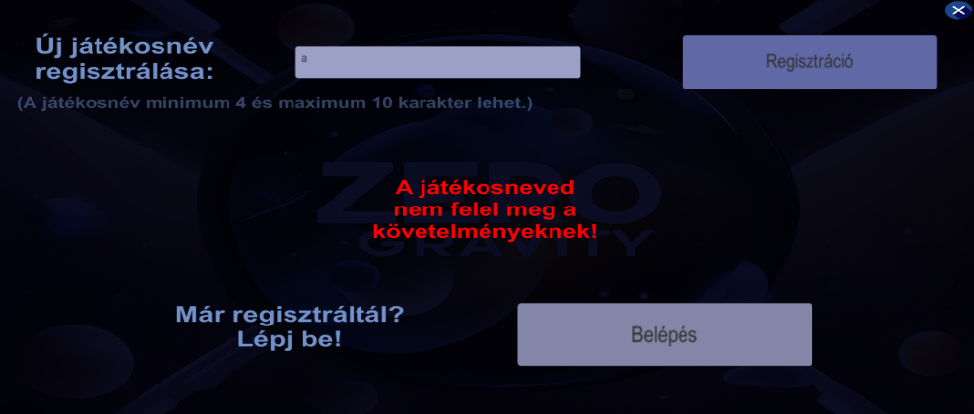 Hibaüzenet
Regisztráció2 | Játékosnév: Teszteset1 | Hibaüzenet megjelenése (a játékosnév már szerepel az adatbázisban) | Hibaüzenet | 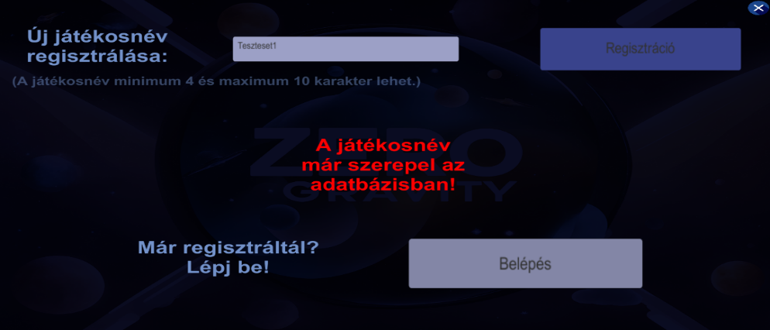
Bejelentkezés1 | Korábban regisztráltunk, a játék bezárása után újra be szeretnénk lépni a belépés gombra kattintva | Bejelentkezés | Bejelentkezés
Bejelentkezés2 | Belépés korábbi regisztráció nélkül | Nem történik semmi | Nem történik semmit
Szint teljesítése(Menü) | Menübe lépés szin teljesítése után | Visszalépés a főmenübe | Visszalépés a főmenübe
Szint teljesítése(Újrakezdés) | Szint újrakezdése teljesítés után | Szint újrakezdése | Szint újrakezdése
Szint teljesítése(Következő szint) | Következő szintre lépés szint teljesítése után | Következő szint betöltése | Következő szint betöltése
Game Over 1 | Lezuhanást követően a gameover1 menü megjelenése | gameover1 menü betöltése | gameover1 menü betöltése
Game Over 2 | Az idő lejárta után a gameover2 menü megjelenése | gameover2 menü betöltése | gameover2 menü betöltése

